売上処理
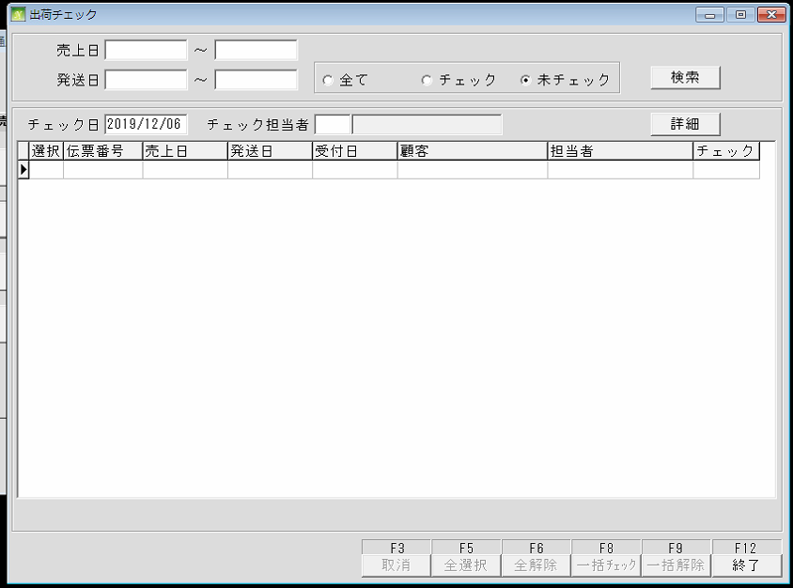
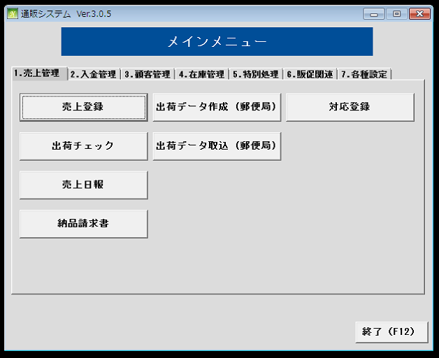
通信販売の管理

 | NO | 대분류 | 소분류 | 참조 테이블
 | 1 | 売上処理 | 売上登録
 | 2 |  | 出荷チェック
 | 3 |  | 売上日報
 | 4 |  | 納品請求書
 | 5 |  | 出荷データ作成
 | 6 |  | 出荷データ取込
 | 7 |  | 対応登録

 | 売上登録
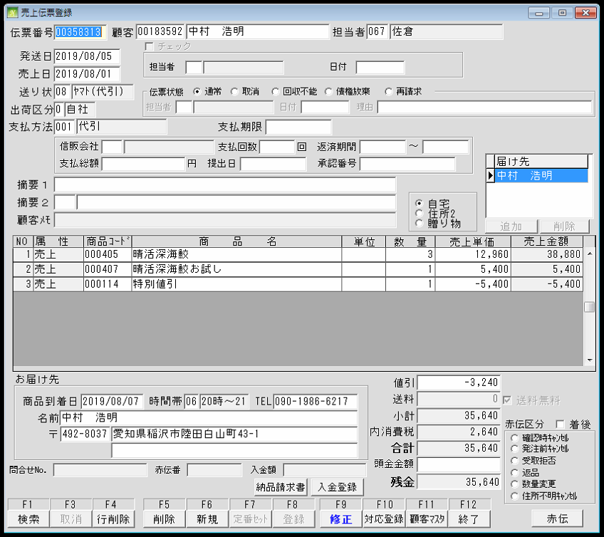
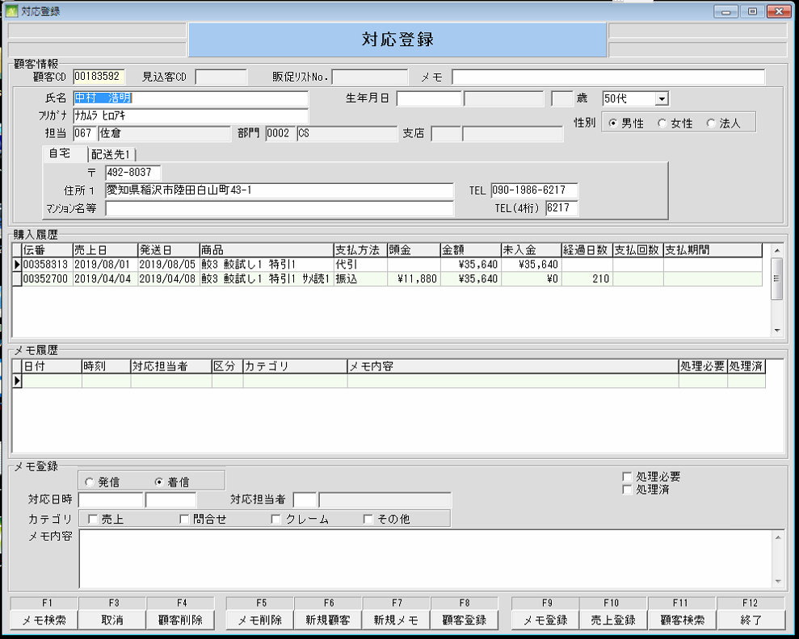
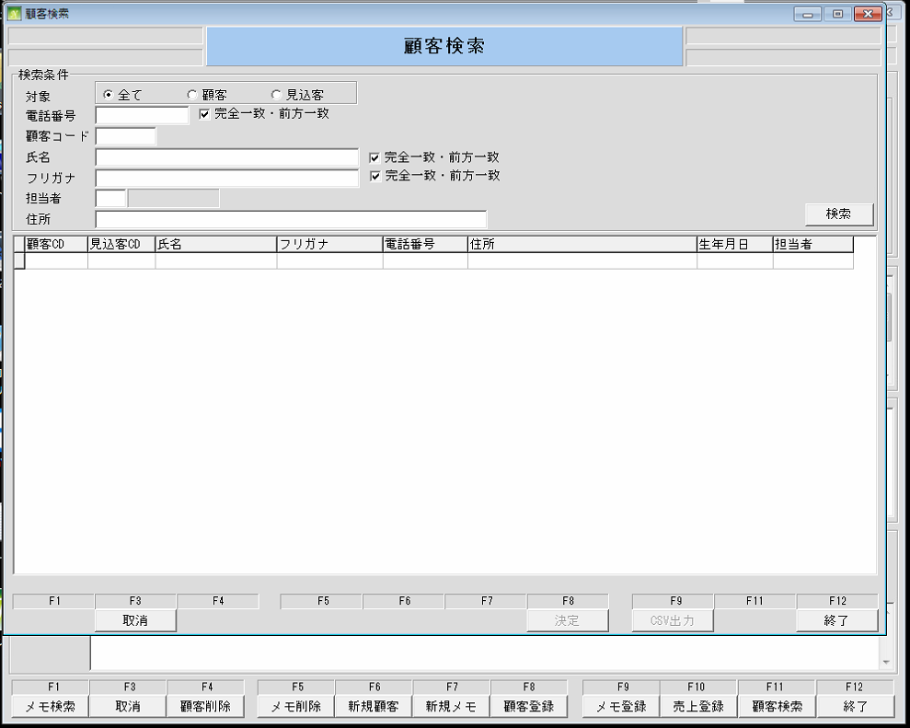

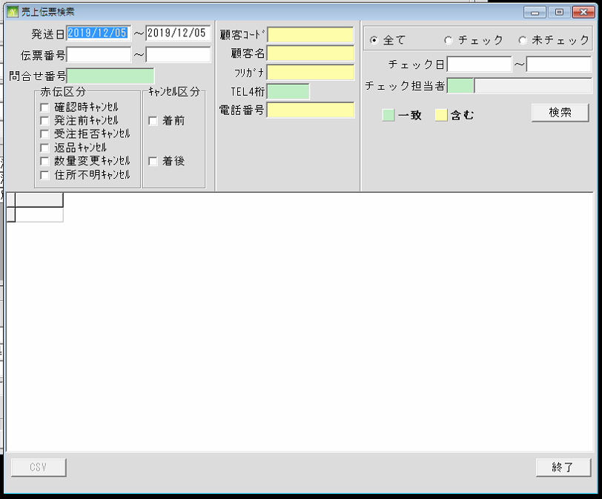

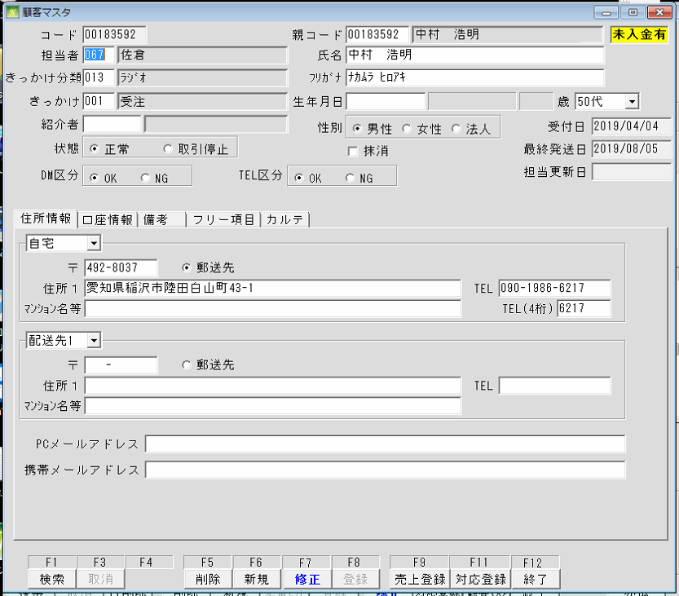

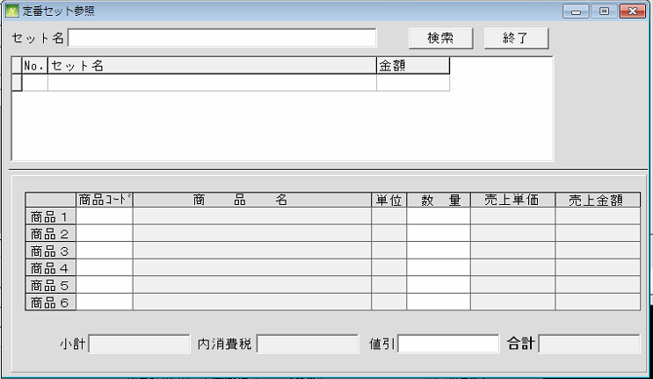

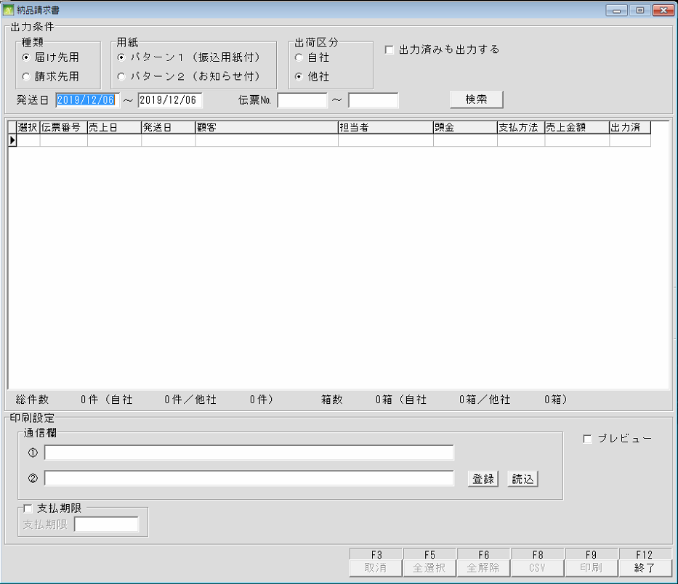
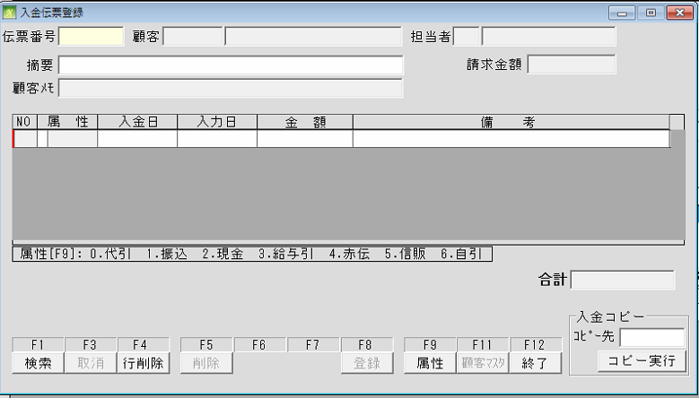

 | 出荷チェック

各種設定 (商品登録)
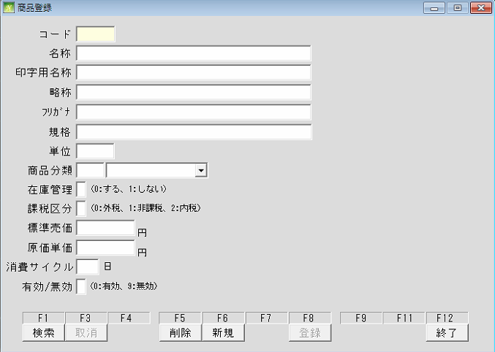
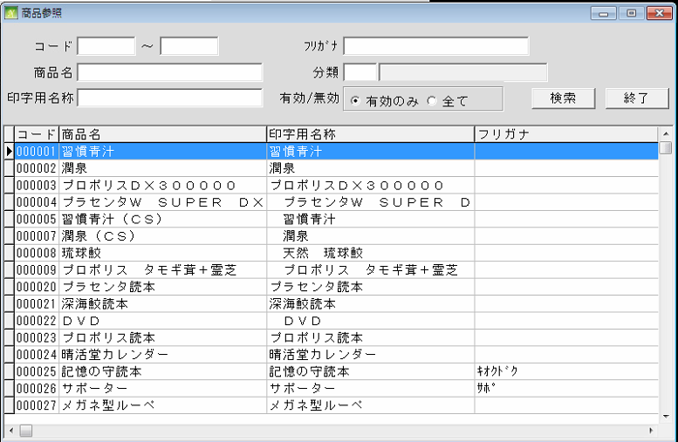
通信販売の管理

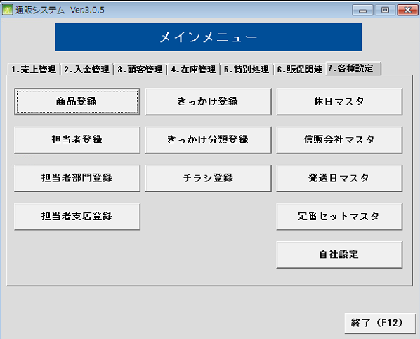
 | NO | 대분류 | 소분류 | 참조 테이블
 | 36 | 各種設定 | 商品登録
 | 37 |  | 担当者登録
 | 38 |  | 担当者部門登録
 | 39 |  | 担当者支店登録
 | 40 |  | きっかけ登録
 | 41 |  | きっかけ分類登録
 | 42 |  | チラシ登録
 | 43 |  | 休日マスタ
 | 44 |  | 信販会社マスタ
 | 45 |  | 発送日マスタ
 | 46 |  | 定番セットマスタ
 | 47 |  | 自社設定

各種設定 (きっかけ登録)
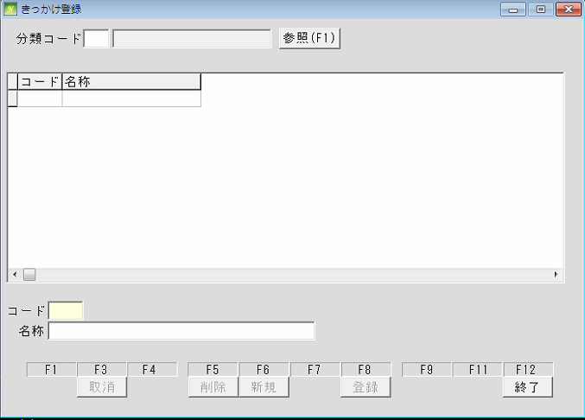
通信販売の管理

 | NO | 대분류 | 소분류 | 참조 테이블
 | 36 | 各種設定 | 商品登録
 | 37 |  | 担当者登録
 | 38 |  | 担当者部門登録
 | 39 |  | 担当者支店登録
 | 40 |  | きっかけ登録
 | 41 |  | きっかけ分類登録
 | 42 |  | チラシ登録
 | 43 |  | 休日マスタ
 | 44 |  | 信販会社マスタ
 | 45 |  | 発送日マスタ
 | 46 |  | 定番セットマスタ
 | 47 |  | 自社設定

各種設定 (休日マスタ)
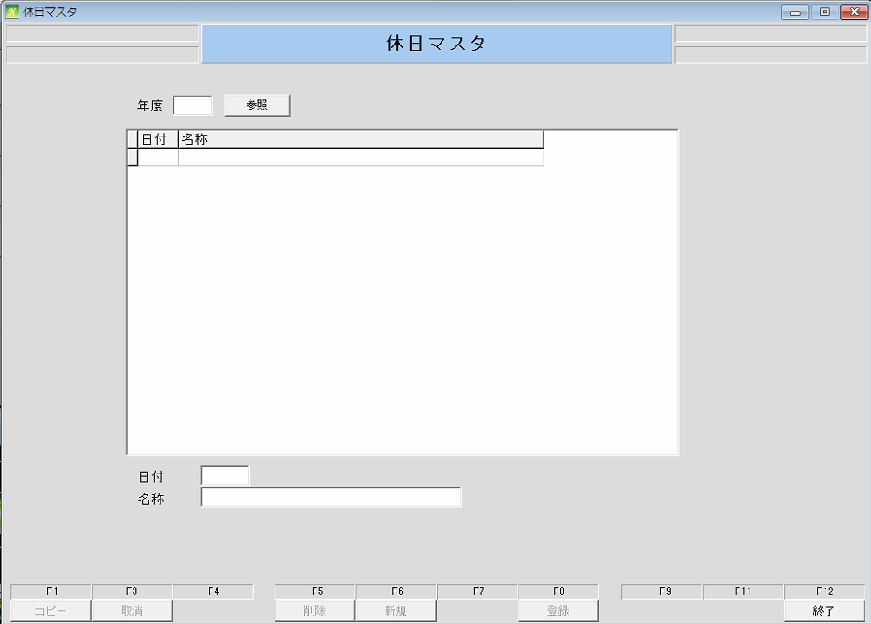
通信販売の管理

 | NO | 대분류 | 소분류 | 참조 테이블
 | 36 | 各種設定 | 商品登録
 | 37 |  | 担当者登録
 | 38 |  | 担当者部門登録
 | 39 |  | 担当者支店登録
 | 40 |  | きっかけ登録
 | 41 |  | きっかけ分類登録
 | 42 |  | チラシ登録
 | 43 |  | 休日マスタ
 | 44 |  | 信販会社マスタ
 | 45 |  | 発送日マスタ
 | 46 |  | 定番セットマスタ
 | 47 |  | 自社設定

各種設定 (担当者登録)
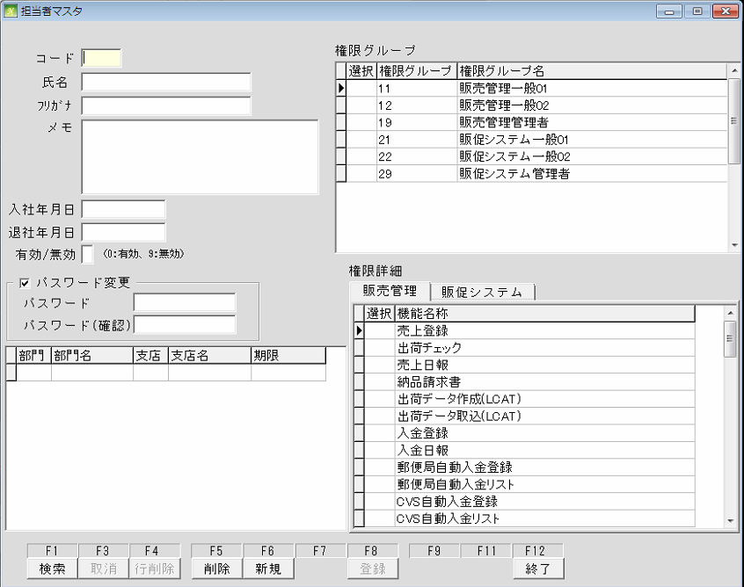
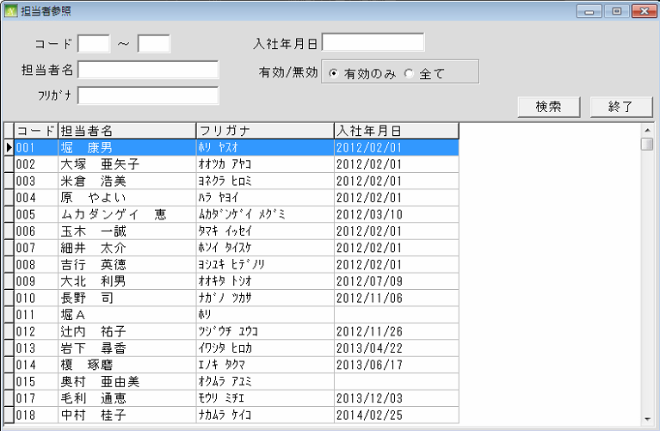
通信販売の管理

 | NO | 대분류 | 소분류 | 참조 테이블
 | 36 | 各種設定 | 商品登録
 | 37 |  | 担当者登録
 | 38 |  | 担当者部門登録
 | 39 |  | 担当者支店登録
 | 40 |  | きっかけ登録
 | 41 |  | きっかけ分類登録
 | 42 |  | チラシ登録
 | 43 |  | 休日マスタ
 | 44 |  | 信販会社マスタ
 | 45 |  | 発送日マスタ
 | 46 |  | 定番セットマスタ
 | 47 |  | 自社設定

各種設定 (きっかけ分類登録)
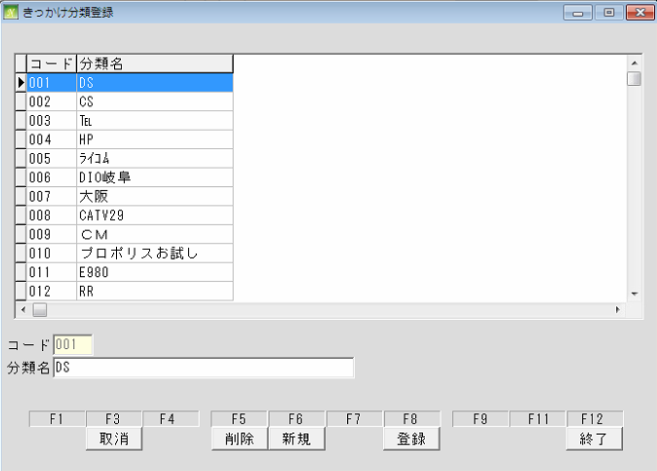
通信販売の管理

 | NO | 대분류 | 소분류 | 참조 테이블
 | 36 | 各種設定 | 商品登録
 | 37 |  | 担当者登録
 | 38 |  | 担当者部門登録
 | 39 |  | 担当者支店登録
 | 40 |  | きっかけ登録
 | 41 |  | きっかけ分類登録
 | 42 |  | チラシ登録
 | 43 |  | 休日マスタ
 | 44 |  | 信販会社マスタ
 | 45 |  | 発送日マスタ
 | 46 |  | 定番セットマスタ
 | 47 |  | 自社設定

各種設定 (信販会社マスタ)
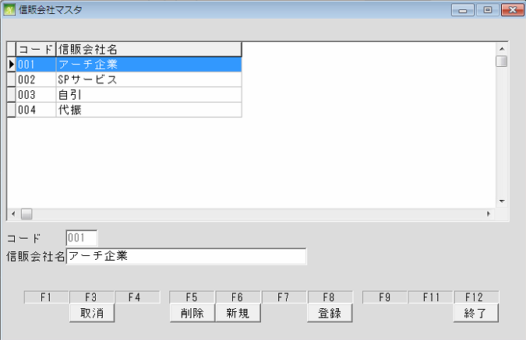
通信販売の管理

 | NO | 대분류 | 소분류 | 참조 테이블
 | 36 | 各種設定 | 商品登録
 | 37 |  | 担当者登録
 | 38 |  | 担当者部門登録
 | 39 |  | 担当者支店登録
 | 40 |  | きっかけ登録
 | 41 |  | きっかけ分類登録
 | 42 |  | チラシ登録
 | 43 |  | 休日マスタ
 | 44 |  | 信販会社マスタ
 | 45 |  | 発送日マスタ
 | 46 |  | 定番セットマスタ
 | 47 |  | 自社設定

各種設定 (担当者部門登録)
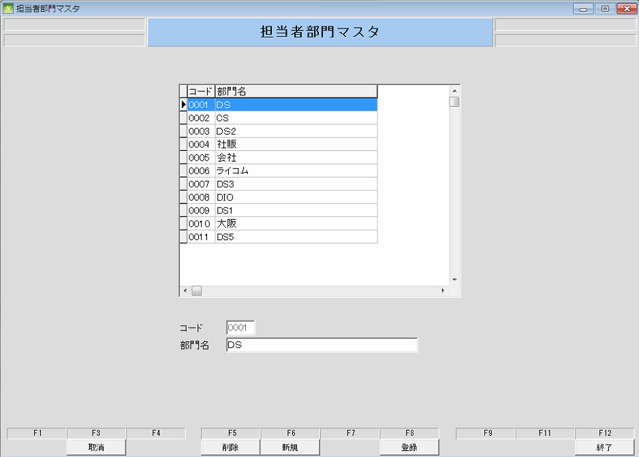
通信販売の管理

 | NO | 대분류 | 소분류 | 참조 테이블
 | 36 | 各種設定 | 商品登録
 | 37 |  | 担当者登録
 | 38 |  | 担当者部門登録
 | 39 |  | 担当者支店登録
 | 40 |  | きっかけ登録
 | 41 |  | きっかけ分類登録
 | 42 |  | チラシ登録
 | 43 |  | 休日マスタ
 | 44 |  | 信販会社マスタ
 | 45 |  | 発送日マスタ
 | 46 |  | 定番セットマスタ
 | 47 |  | 自社設定

各種設定 (チラシ登録)
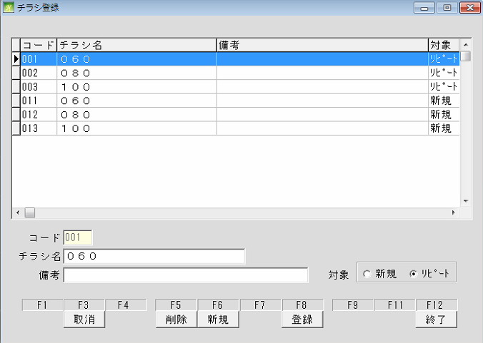
通信販売の管理

 | NO | 대분류 | 소분류 | 참조 테이블
 | 36 | 各種設定 | 商品登録
 | 37 |  | 担当者登録
 | 38 |  | 担当者部門登録
 | 39 |  | 担当者支店登録
 | 40 |  | きっかけ登録
 | 41 |  | きっかけ分類登録
 | 42 |  | チラシ登録
 | 43 |  | 休日マスタ
 | 44 |  | 信販会社マスタ
 | 45 |  | 発送日マスタ
 | 46 |  | 定番セットマスタ
 | 47 |  | 自社設定

各種設定 (発送日マスタ)
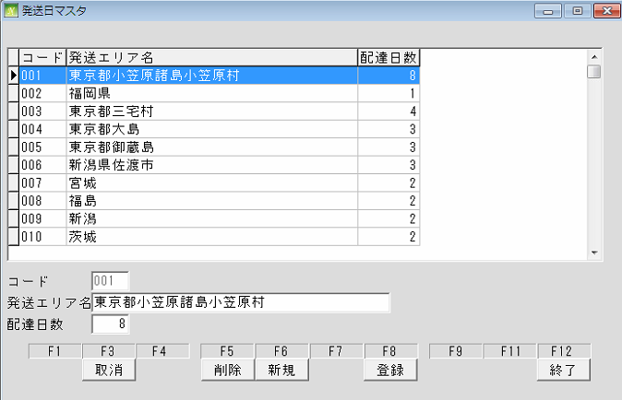
通信販売の管理

 | NO | 대분류 | 소분류 | 참조 테이블
 | 36 | 各種設定 | 商品登録
 | 37 |  | 担当者登録
 | 38 |  | 担当者部門登録
 | 39 |  | 担当者支店登録
 | 40 |  | きっかけ登録
 | 41 |  | きっかけ分類登録
 | 42 |  | チラシ登録
 | 43 |  | 休日マスタ
 | 44 |  | 信販会社マスタ
 | 45 |  | 発送日マスタ
 | 46 |  | 定番セットマスタ
 | 47 |  | 自社設定

各種設定 (担当者支店登録)
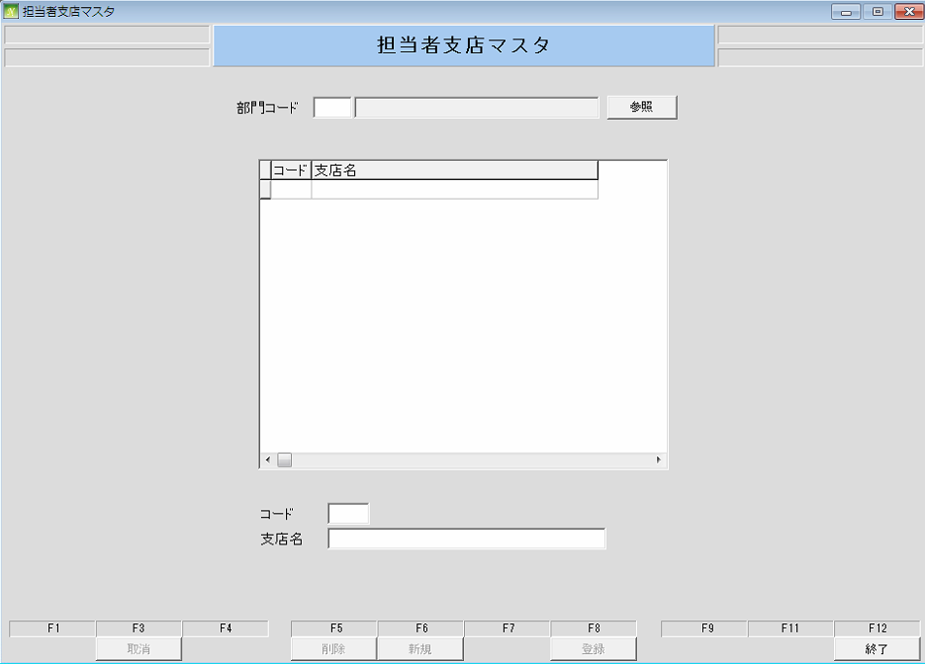
通信販売の管理

 | NO | 대분류 | 소분류 | 참조 테이블
 | 36 | 各種設定 | 商品登録
 | 37 |  | 担当者登録
 | 38 |  | 担当者部門登録
 | 39 |  | 担当者支店登録
 | 40 |  | きっかけ登録
 | 41 |  | きっかけ分類登録
 | 42 |  | チラシ登録
 | 43 |  | 休日マスタ
 | 44 |  | 信販会社マスタ
 | 45 |  | 発送日マスタ
 | 46 |  | 定番セットマスタ
 | 47 |  | 自社設定

各種設定 (定番セットマスタ)
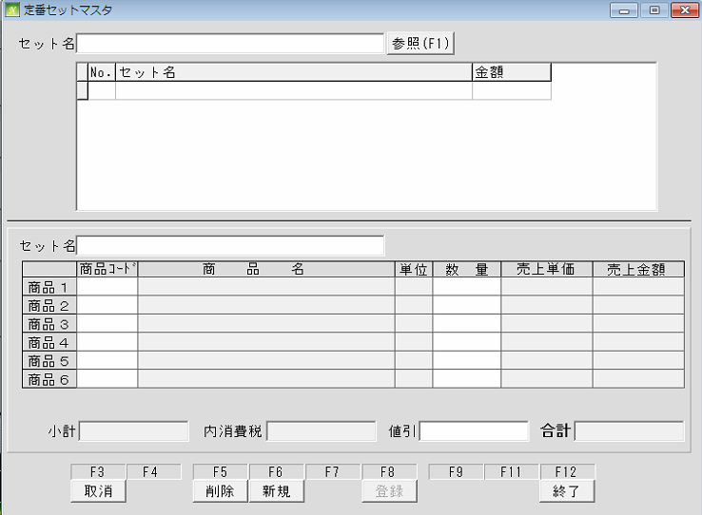
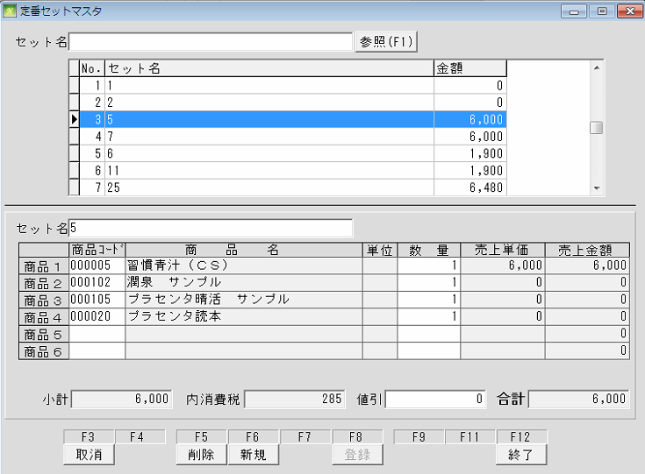
通信販売の管理

 | NO | 대분류 | 소분류 | 참조 테이블
 | 36 | 各種設定 | 商品登録
 | 37 |  | 担当者登録
 | 38 |  | 担当者部門登録
 | 39 |  | 担当者支店登録
 | 40 |  | きっかけ登録
 | 41 |  | きっかけ分類登録
 | 42 |  | チラシ登録
 | 43 |  | 休日マスタ
 | 44 |  | 信販会社マスタ
 | 45 |  | 発送日マスタ
 | 46 |  | 定番セットマスタ
 | 47 |  | 自社設定

各種設定 (自社設定)
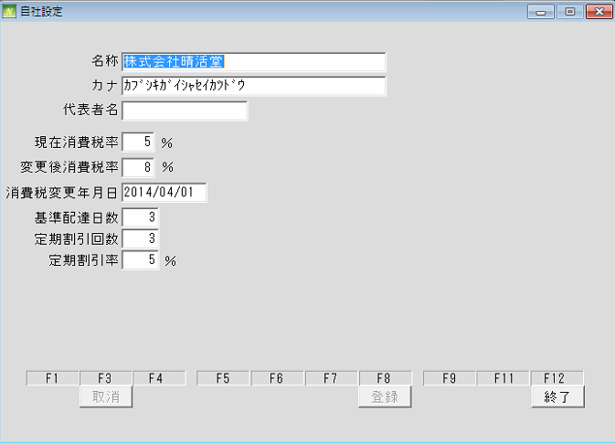
通信販売の管理

 | NO | 대분류 | 소분류 | 참조 테이블
 | 36 | 各種設定 | 商品登録
 | 37 |  | 担当者登録
 | 38 |  | 担当者部門登録
 | 39 |  | 担当者支店登録
 | 40 |  | きっかけ登録
 | 41 |  | きっかけ分類登録
 | 42 |  | チラシ登録
 | 43 |  | 休日マスタ
 | 44 |  | 信販会社マスタ
 | 45 |  | 発送日マスタ
 | 46 |  | 定番セットマスタ
 | 47 |  | 自社設定

